그리스문자
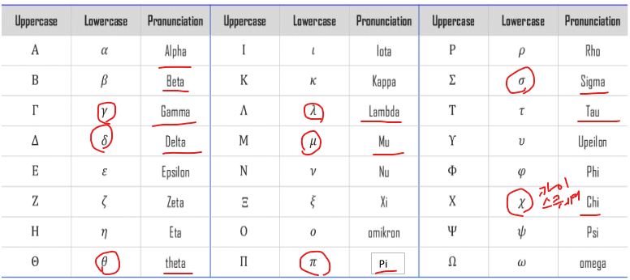

그래프양식1
 | y | y=3x |  | y=2x |  |  |  | a | 1 | 2 | 3
 |  |  |  |  |  |  | y=ax | y | 1x | 2x | 3x
 |  |  |  |  | y=1x

 |  |  |  |  |  | x

 | y |  |  |  |  |  |  | a | 1 | 2 | 3
 |  |  |  |  |  |  | y=-ax | y | -1x | -2x | -3x

 |  |  |  |  |  | x

 |  |  |  |  |  | y=-x

 |  |  |  | y=-2x

 |  |  | y=-3x

 | y | y=1x+3
 |  |  |  |  | y=1x

 |  |  |  |  | y=1x-3

 |  |  |  |  |  | x

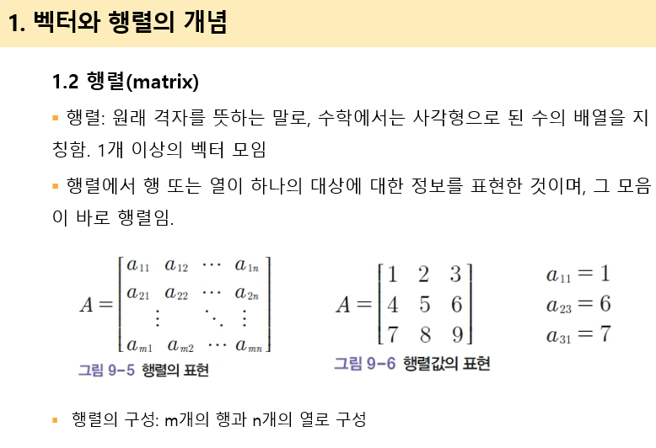
vector : 배달하다, 운반하다.
수학 물리에서는 방향까지 있다.

$$μ=\left({1 \atop 2}\right)$$

$$ν=\left({1 \atop −3}\right)$$
 | y

$$ω=\left({−1 \atop −2}\right)$$
$$μ$$

 |  |  |  |  |  | x
$$ω$$

 |  | ν
A = $\left[\begin{matrix}1 & 2 & 3 \\ 4 & 5 & 6 \\ 7 & 8 & 9\end{matrix}\right]$

머신러닝기초_Transpose_전치
 | A | B | C | D | E
키 | 170 | 155 | 150 | 175 | 165
몸무게 | 65 | 50 | 45 | 70 | 55

 |  |  |  |  |  |  |  |  | 공분산 -> 상관 (corelation: corr(키, 몸무게)) -> 분산 --> 회귀 -> 인과관계 분석가능 -> machine learning, deep learning
 |  | 편차란??? 평균과의 차 |  |  |  |  |  |  |  | 범위 : -1 ~ 0 ~ 1

 |  | 트랜스포즈 | transpose 전치 : 위치를 전환한다. |  |  |  |  |  |  |  |  |  |  | 예측식 : y = ax + b
 |  | 어떻게?? 행과 열을 전환
 |  |  |  | standard |  | standard
 |  |  |  | deviation | 키편차 | deviation |  | variation
 |  | 키 | 몸무게 | 편차(키) | 제곱 | 편차(몸무게) | 키편차*몸무게 편차 | 분산 | 공분산
 |  | 170 | 65 | 7 | 49 | 8 | 56
 |  | 155 | 50 | -8 | 64 | -7 | 56
 |  | 150 | 45 | -13 | 169 | -12 | 156
 |  | 175 | 70 | 12 | 144 | 13 | 156
 |  | 165 | 55 | 2 | 4 | -2 | -4
 | Average | 163 | 57

 | 기울기(a) | (x-x평균)(y-y평균)의합 |  |  |  | 420 | 0.97674418605
 |  | (x-x평균) 제곱의합 |  |  |  | 430 |  |  |  |  |  |  | 오차=잔차

 | y절편(b) | mean(y) - (mean(x)*a) |  |  |  | -102.20930233 |  | y= 0.98x-102.20
 |  |  |  |  |  |  | 163정도 키면 | 57 | kg 정도 예측 된다.

 | 2차함수 와 그래프

 | 키 | 170 | 155 | 150 | 175 | 165
 | 몸무게 | 65 | 50 | 45 | 70 | 55
 | 예측값 |  |  |  |  |  |  |  |  |  |  | y=x2
 |  |  |  |  |  |  |  |  |  | x | y
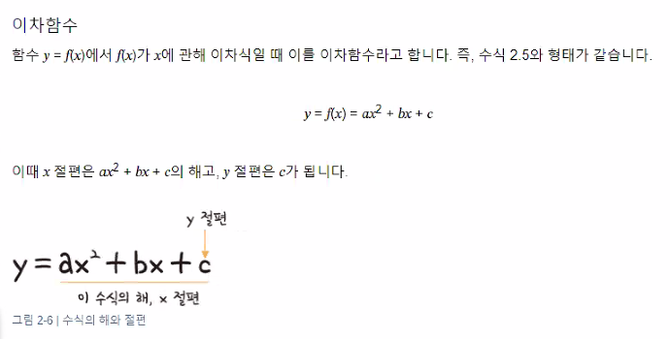
 |  |  |  |  |  |  |  |  |  | 10 | 100
 |  |  |  |  |  |  |  |  |  | 9 | 81
 |  |  |  |  |  |  |  |  |  | 8 | 64
 |  |  |  |  |  |  |  |  |  | 7 | 49
 |  |  |  |  |  |  |  |  |  | 6 | 36
 |  |  |  |  |  |  |  |  |  | 5 | 25
 |  |  |  |  |  |  |  |  |  | 4 | 16
 |  |  |  |  |  |  |  |  |  | 3 | 9
 |  |  |  |  |  |  |  |  |  | 2 | 4
 |  |  |  |  |  |  |  |  |  | 1 | 1
 |  |  |  |  |  |  |  |  |  | 0 | 0
 |  |  |  |  |  |  |  |  |  | -1 | 1
 |  |  |  |  |  |  |  |  |  | -2 | 4
 |  |  |  |  |  |  |  |  |  | -3 | 9
 |  |  |  |  |  |  |  |  |  | -4 | 16
 |  |  |  |  |  |  |  |  |  | -5 | 25
 |  |  |  |  |  |  |  |  |  | -6 | 36
 |  |  |  |  |  |  |  |  |  | -7 | 49
 |  |  |  |  |  |  |  |  |  | -8 | 64
 |  |  |  |  |  |  |  |  |  | -9 | 81
 |  |  |  |  |  |  |  |  |  | -10 | 100
 |  |  |  |  |  |  |  | a값 | 1 | 2 | 3
 |  |  |  |  | y=-x2 | y=ax2 |  | y값 | 1x2 | 2x2 | 3x2
 |  |  | x | y |  |  |  |  | x | 1x2 | 2x2 | 3x2
 |  |  | -10 | 100 |  |  |  |  | -10 | 100 | 200 | 300
 |  |  | -9 | 81 |  |  |  |  | -9 | 81 | 162 | 243
 |  |  | -8 | 64 |  |  |  |  | -8 | 64 | 128 | 192
 |  |  | -7 | 49 |  |  |  |  | -7 | 49 | 98 | 147
 |  |  | -6 | 36 |  |  |  |  | -6 | 36 | 72 | 108
 |  |  | -5 | 25 |  |  |  |  | -5 | 25 | 50 | 75
 |  |  | -4 | 16 |  |  |  |  | -4 | 16 | 32 | 48
 |  |  | -3 | 9 |  |  |  |  | -3 | 9 | 18 | 27
 |  |  | -2 | 4 |  |  |  |  | -2 | 4 | 8 | 12
 |  |  | -1 | 1 |  |  |  |  | -1 | 1 | 2 | 3
 |  |  | 0 | 0 |  |  |  |  | 0 | 0 | 0 | 0
 |  |  | 1 | 1 |  |  |  |  | 1 | 1 | 2 | 3
 |  |  | 2 | 4 |  |  |  |  | 2 | 4 | 8 | 12
 |  |  | 3 | 9 |  |  |  |  | 3 | 9 | 18 | 27
 |  |  | 4 | 16 |  |  |  |  | 4 | 16 | 32 | 48
 |  |  | 5 | 25 |  |  |  |  | 5 | 25 | 50 | 75
 |  |  | 6 | 36 |  |  |  |  | 6 | 36 | 72 | 108
 |  |  | 7 | 49 |  |  |  |  | 7 | 49 | 98 | 147
 |  |  | 8 | 64 |  |  |  |  | 8 | 64 | 128 | 192
 |  |  | 9 | 81 |  |  |  |  | 9 | 81 | 162 | 243
 |  |  | 10 | 100 |  |  |  |  | 10 | 100 | 200 | 300

깃허브_GIT
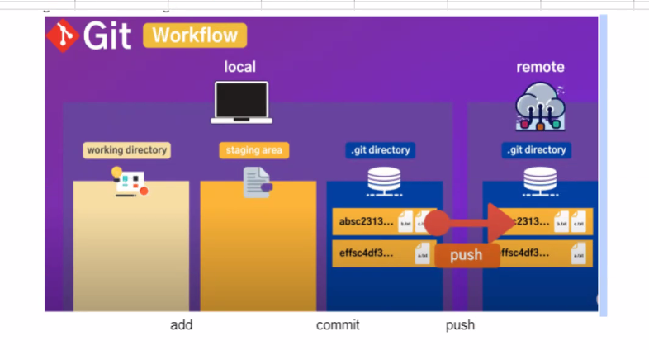

commit : 반영하다

쿠팡홈페이지_이미지




기초수학
항

항 = 숫자 또는 문자의 곱, 구성된 식

숫자와 문자를 곱한 것 |  |  | 3a | 2a2
문자와 문자를 곱한 것 |  |  | a |  |  | a는 1과 a를 곱한것이다.
 |  |  | a2

상수항
항 중에서 숫자만 있는 항
 |  | 2x+y+1이라는 식에서
 |  | 여기가 2가 계수, 1은 상수항

계수 | coefficient 계수(係數: 3x에서 3과 같은 수)
 | 계수란 일반적으로 어떤 변수에 곱해진 인자이다.
 | 다항식에서의 계수란 변수들의 거듭제곱에 곱해진 수이다.
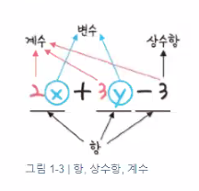
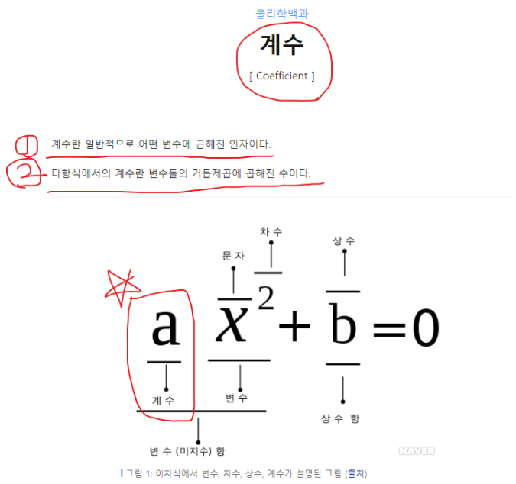

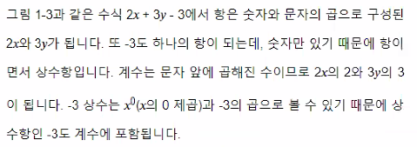

-3 은 상수항이자 계수이다.
-3 상수는 x0 (x의 0제곱)과 -3의 곱으로 볼 수 있다.
그래서 상수항 -3도 계수에 포함된다.

단항식 과 다항식

단항식 : | 항이 하나로 된식
다항식 : | 항이 두 개 이상인 항의 합으로 된 식

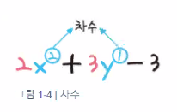
차수
차수는 문자를 곱한 횟수를 의미한다.
2x2는 x를 2번 곱해서, 차수가 2 |  |  |  |  |  |  | x를 기준으로 차수를 구하면
3y1은 y를 1번 곱해서, 차수는 1 |  |  |  |  |  |  | x에 대한 2차식
-3은 x0 이므로, 차수는??
 |  |  |  |  |  |  | x를 기준으로 차수를 구하면
 |  |  |  |  |  |  | y에 대한 1차식

수식

수식이란?? 변수와 상수를 연산자로 이용하여 표현한 식

팩토리얼
서로 다른 n개를 나열하는 경우의 수

피보나치
 |  |  | 점화식을 사용해 수열의 항이 이어지는 형태를 간결하게 표현
첫째 및 둘째 항이 1이며 그 뒤의 모든 항은 바로 앞 두 항의 합인 수열(컴퓨터에서는 배열이나 리스트)
 |  |  |  |  |  |  |  |  |  | 재귀
1 | 1 | 2 | 3 | 5 | 8 | 13 | 21 | 34 | 55
1 | 1 | 2 | 3 | 5 | 8 | 13 | 21 | 34 | 55

수열 (sequence)

자료구조
# 자료구조는 크게 두가지로 나뉨 선형자료구조 스택 큐
# 비선형자료구조 그래프(점 : node), 선(edge)의 집합 트리

